상품제안서
알리오 자동회전+탁상형 레트로팬 휴대용 선풍기 대용량 | 상품코드: F30724

 |  |  |  |  |  |  | 02-412-0044 | www.easy1.co.kr
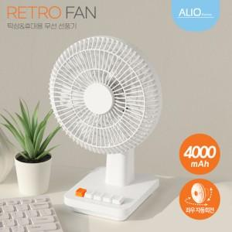

【상세/제작정보】 | (vat포함) 기본수량 100개 미만 시 소량인쇄비 20000원 추가 택배비 5000원 추가,

【인쇄/포장옵션】 | 레이저, DTF1곳 / 포장지포장

【공급단가】 | 수량 | 50~ | 100~ | 500~ | 1,000~ | 2,000~
*VAT별도 | 단가 | 18,000원 | 17,700원 | 17,250원 | 16,950원 | 16,500원

【상품 URL】 | https://dev.easy1.co.kr:443/src/goods_detail.php?gdno=30724

